Chat 100
Programa Nacional Contra la Violencia Familiar y Sexual
REPORTE ESTADÍSTICO DE CONSULTAS CHAT100

Periodo: Enero - Mayo 2019

El CHAT 100, es un servicio del MIMP, mediante el cual dos ó más personas en forma simultánea y tiempo real se comunican a través de internet con un especialista a fin de recibir información institucional para la atención y prevención de conductas violentas, especialmente las que se producen en las relaciones de pareja (enamoramiento y noviazgo).

Cuadro N° 1: Consultas Chat por mes y año (periodo 2011-2019)

Consultas CHAT 100 por mes, 2019
Ene | 450
Feb | 367
Mar | 602
Abr | 639
May | 563
Jun
Jul
Ago
Sep
Oct
Nov
Dic
Mes | 2019 | 2018 | 2017 | 2016 | 2015 | 2014 | 2013 | 2012 | 2011
Ene | 450 | 211 | 211 | 257 | 270 | 75 | 155 | 63 |  |  | 20
Feb | 367 | 248 | 254 | 280 | 313 | 102 | 116 | 101 |  |  | 20
Mar | 602 | 301 | 299 | 332 | 329 | 82 | 133 | 108 |  |  | 20
Abr | 639 | 372 | 403 | 359 | 310 | 84 | 132 | 137 | 55 |  | 20
May | 563 | 374 | 330 | 411 | 311 | 145 | 134 | 153 | 57 |  | 23
Jun |  | 361 | 367 | 352 | 266 | 192 | 104 | 157 | 64
Jul |  | 392 | 284 | 320 | 318 | 303 | 109 | 170 | 54
Ago |  | 361 | 279 | 287 | 342 | 260 | 94 | 131 | 59
Sep |  | 384 | 350 | 359 | 342 | 290 | 113 | 188 | 51
Oct |  | 468 | 393 | 359 | 299 | 299 | 93 | 191 | 87
Nov |  | 334 | 299 | 510 | 302 | 306 | 77 | 184 | 66
Dic |  | 283 | 270 | 293 | 234 | 307 | 226 | 249 | 56
Total | 2621 | 4,089 | 3,739 | 4,119 | 3,636 | 2,445 | 1,486 | 1,832 | 549 |  | 103
Var. % | - | 9% | -9% | 13% | 49% | 65% | -19% | 234% | - |  | 39.699029126
La consulta privada es el servicio que se ofrece al usuario(a) a fin de asegurar privacidad y confidencialidad debido a que se trata de un problema de violencia familiar, sexual o afín. La consulta pública es la que se suele realizar para brindar información general a través del chat 100.
 |  |  |  |  |  |  |  | Se han realizado |  |  |  | 427 | consultas públicas y | 2,194 | consultas privadas
De enero a mayo del 2019 se han atendido 2 621 consultas chat.
En el mes de mayo se registro 81 ingresos al chat que no ha tenido interacción con el/la moderador/a. En promedio hay 25 consultas chat por día.

Cuadro N° 2: Motivo de consulta CHAT Público |  |  |  |  |  |  |  |  |  | Cuadro N° 3: Motivo de consulta CHAT Privado
Motivo de consulta CHAT público |  |  |  |  |  | Nº | % |  |  | Motivo de consulta CHAT privado |  |  |  |  | Nº | %
Conocer el chat y sus funciones |  |  |  |  |  | 261 | 61% |  |  | Situaciones de violencia |  |  |  | Sub total | 645 | 29%
Información institucional del MIMP/PNCVFS |  |  |  |  |  | 94 | 22% |  |  | Violencia Psicologica |  |  |  |  | 220 | 10%
Referencia a otros servicios y/o instituciones por: |  |  |  |  |  |  |  |  |  | Violencia Física |  |  |  |  | 315 | 14%
Alimentos |  |  |  |  |  | 14 | 3% |  |  | Violencia Sexual |  |  |  |  | 110 | 5%
Filiación |  |  |  |  |  | 0 | 0% |  |  | Violencia Económica |  |  |  |  | 0 | 0%
Regimen de visitas |  |  |  |  |  | 1 | 0% |  |  | Feminicidio |  |  |  |  | 0 | 0%
Tenencia |  |  |  |  |  | 8 | 2% |  |  | Situaciones que puede generar violencia |  |  |  | Sub total | 1,549 | 71%
Sustracción internacional a menores |  |  |  |  |  | 0 | 0% |  |  | Celos por enamorado/a o novio/a |  |  |  |  | 74 | 3%
Otros |  |  |  |  |  | 49 | 11% |  |  | Conflicto de pareja (Desacuerdo) |  |  |  |  | 74 | 3%
Total |  |  |  |  |  | 427 | 100% |  |  | Conflicto familiar |  |  |  |  | 614 | 28%
Tipo de consultas en el Chat100
 | 427
 | 2,194
 |  |  |  |  |  |  |  |  |  | Control por enamorado/a o novio/a o ex pareja |  |  |  |  | 35 | 2%
 |  |  |  |  |  |  |  |  |  | Dudas en el enamoramiento |  |  |  |  | 256 | 12%
 |  |  |  |  |  |  |  |  |  | Infidelidad de Pareja |  |  |  |  | 19 | 1%
 |  |  |  |  |  |  |  |  |  | Pareja no acepta terminar la relación (Acoso psicológico) |  |  |  |  | 74 | 3%
 |  |  |  |  |  |  |  |  |  | Problemas psicológicos por parte del/de la usuario/a |  |  |  |  | 317 | 14%
 |  |  |  |  |  |  |  |  |  | Otros |  |  |  |  | 86 | 4%
 |  |  |  |  |  |  |  |  |  | Total |  |  |  |  | 2,194 | 100%

Consultas Chat100 según sexo
Consultas Chat según grupo de edad
Cuadro N° 4: Edad y Sexo del consultante
Grupo de edad |  |  | Sexo |  | Total | %
 |  |  | Mujer | Hombre
Menos de 13 años |  |  | 32 | 33 | 65 | 2.5%
13 a 17 años |  |  | 447 | 228 | 675 | 25.8%
18 a 25 años |  |  | 463 | 92 | 555 | 21.2%
26 a 45 años |  |  | 781 | 167 | 948 | 36.2%
46 a + años |  |  | 86 | 36 | 122 | 4.7%
No especifica |  |  | 184 | 72 | 256 | 9.8%
Total |  |  | 1,993 | 628 | 2,621 | 100.0%
Porcentaje |  |  | 76% | 24% | 100%

Cuadro N° 5: Acciones de difusión del Chat100
Como se entero del Chat100 |  |  |  | Nº | % |  | Cuadro N° 6: Acciones realizadas
Charlas |  |  |  | 40 | 2% |  | Acciones realizadas |  |  |  |  | Nº | %
Comisarias |  |  |  | 3 | 0% |  | Derivación al CEM |  |  |  |  | 38 | 1%
Familiares / amigos |  |  |  | 102 | 4% |  | Derivación al SAU |  |  |  |  | 0 | 0%
Instituciones |  |  |  | 0 | 0% |  | Orientación psicologica |  |  |  |  | 820 | 31%
Internet / redes sociales |  |  |  | 993 | 38% |  | Información general |  |  |  |  | 899 | 34%
Medio de comunicación escrita |  |  |  | 5 | 0% |  | Referencia al CEM |  |  |  |  | 864 | 33%
Medio de comunicación radial |  |  |  | 12 | 0% |  | Total |  |  |  |  | 2,621 | 100%
Medio de comunicación televisiva |  |  |  | 131 | 5% |  | CEM: Centro Emergencia Mujer
Portal del MIMP |  |  |  | 220 | 8% |  | SAU: Servicio de atención Urgente
Publicidad (Afiche, volantes, otros) |  |  |  | 13 | 0%
Servicio PNCVFS |  |  |  | 4 | 0%
Toximetro |  |  |  | 3 | 0%
Universidad / Instituto / Colegio |  |  |  | 721 | 28%
Otros |  |  |  | 73 | 3%
No especifica |  |  |  | 301 | 11%
Total |  |  |  | 2,621 | 100%

Perú: Número de consultas atendidas a traves del servicio del Chat100
Periodo: enero - mayo 2019
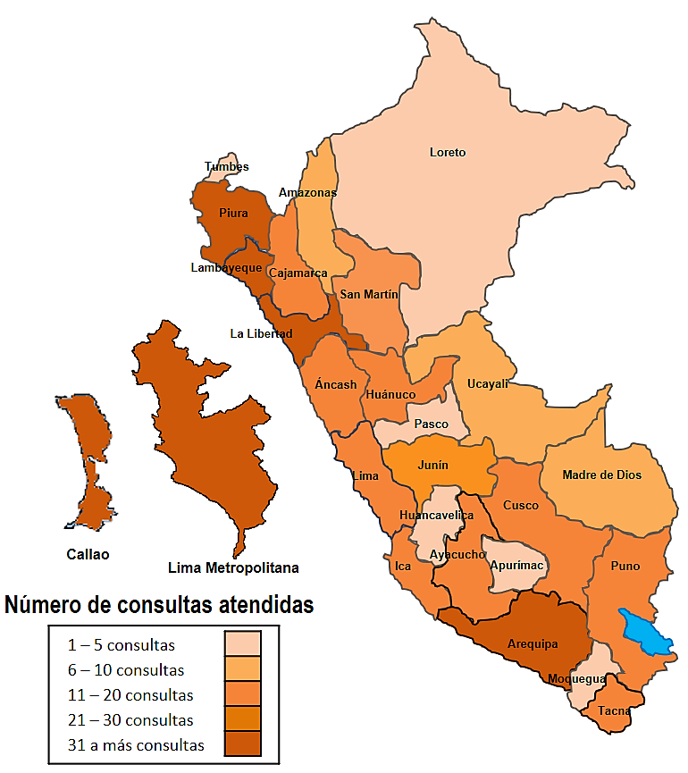
Cuadro N° 7: Lugar desde donde se conectan al Chat100
Departamento |  | Nº | % |  | Paises |  | Nº | %
Amazonas |  | 6 | 0% |  | Argentina |  | 7 | 19%
Ancash |  | 11 | 0% |  | Bolivia |  | 1 | 3%
Apurimac |  | 4 | 0% |  | Brasil |  | 1 | 3%
Arequipa |  | 72 | 3% |  | Canada |  | 1 | 3%
Ayacucho |  | 17 | 1% |  | Chile |  | 2 | 5%
Cajamarca |  | 16 | 1% |  | Colombia |  | 2 | 5%
Callao 1/ |  | 84 | 3% |  | Ecuador |  | 1 | 3%
Cusco |  | 13 | 1% |  | Eeuu |  | 7 | 19%
Huancavelica |  | 3 | 0% |  | España |  | 3 | 8%
Huanuco |  | 17 | 1% |  | Gran Bretaña |  | 1 | 3%
Ica |  | 20 | 1% |  | Guatemala |  | 1 | 3%
Junin |  | 28 | 1% |  | Italia |  | 2 | 5%
La Libertad |  | 49 | 2% |  | Mexico |  | 2 | 5%
Lambayeque |  | 31 | 1% |  | Paraguay |  | 1 | 3%
Lima Metropolitana 2/ |  | 1,984 | 80% |  | Venezuela |  | 5 | 14%
Lima Provincia 3/ |  | 19 | 1% |  | Total |  | 37 | 100%
Loreto |  | 5 | 0%
Madre de Dios |  | 9 | 0%
Moquegua |  | 4 | 0%
Pasco |  | 5 | 0% |  | RESUMEN
Piura |  | 40 | 2% |  | Lugar |  | Nº | %
Puno |  | 14 | 1% |  | Regiones |  | 2,493 | 95.1%
San Martin |  | 14 | 1% |  | Paises |  | 37 | 1.4%
Tacna |  | 18 | 1% |  | No especifica |  | 91 | 3.5%
Tumbes |  | 3 | 0% |  | Total |  | 2,621 | 100.0%
Ucayali |  | 7 | 0%
Total |  | 2,493 | 100%
1/ Provincia Constitucional
2/ Se considera la Provincia de Lima
3/ Se considera todas los provincias de Lima menos la Provincia Lima.

 | Cuadro N° 8: VARIACIÓN PORCENTUAL
 | 2018 | 2019
Ene | 211 | 450
Feb | 248 | 367
Mar | 301 | 602
Abr | 372 | 639
May | 374 | 563
Jun
Jul
Ago
Sep
Oct
Nov
Dic
 | Mes | Años |  | Variación %
 |  | 2018 | 2019
 | Ene | 211 | 450 | 113.3%
 | Feb | 248 | 367 | 48.0%
 | Mar | 301 | 602 | 100.0%
 | Abr | 372 | 639 | 71.8%
 | May | 374 | 563 | 50.5%
 | Jun
 | Jul
 | Ago
 | Sep
 | Oct
 | Nov
 | Dic
 | Total | 1,506 | 2,621 | 74.0%

